상품제안서
주문제작 탁상 미니달력 90*65 | 상품코드: S24159

 |  |  |  |  |  |  | 02-713-8555 | www.synergygift.co.kr
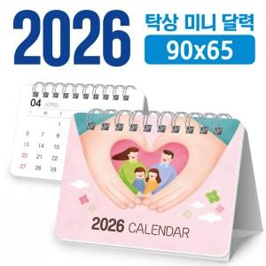

【상세/제작정보】 | <p><span style="font-size: 12pt;">*** 달력 기본 : 200g 양면 칼라 14매+삼각대(흰색)</span></p><p>&nbsp;</p>

【인쇄/포장옵션】 | 풀칼라 / OPP(비닐)

【공급단가】 | 수량 | 300~ | 500~ | 1,000~ | 3,000~ | 5,000~
*VAT별도 | 단가 | 1,210원 | 1,120원 | 850원 | 800원 | 750원

【상품 URL】 | https://www.synergygift.co.kr:443/src/goods_detail.php?gdno=24159

